koprezultāti
Rezultāti skolās
2019. gada eksāmena rezultāti sadarbības novadu skolās
 | Skolēna Nr. | Tests (36) | Tekstapstrāde, prezentācija (32) | Izklājlapas (32) | Datu bāzes (32) | Kopā (132) | Apguve | Eksāmena vērtējums | Skolotāja secinājumi
Aizkraukles novada vidusskola | 1 | 29 | 19 | 13 | 19 | 80 | 60.61% | 6 | Excel daļā viena un tā pati prasme dažādos variantos tiek pārbaudīta atšķirīgu numuru uzdevumos, tāpēc ir apgrūtināta precīza prasmju analīze. Izklājlapu daļā vājas prasmes ir tēmās: komplicētas formulas, loģiskās funkcijas, drukas iestatījumi, saglabāšana īpašos formātos. Tekstapstrādes vājās prasmes- pasta sapludināšana, priekšmetu rādītājs. DB vājās prasmes- saites veidošana un jaunas datu bāzes izveide. Kopumā rezultāti atbilst skolēnu ikdienas ieguldījumam. Kā parasti, eksāmenā skolēniem ir laika trūkums, kas liecina par datorlietotāja ikdienas treniņa nepietiekamību, kas arī ir saprotams, jo 1-2 informātikas stundās nedēļā nevar nodrošināt pietiekamu pieredzi.
 | 2 | 17 | 24 | 12 | 26 | 79 | 59.85% | 6
 | 3 | 25 | 27 | 27 | 28 | 107 | 81.06% | 8
 | 4 | 22 | 19 | 17 | 26 | 84 | 63.64% | 7
 | 5 | 17 | 19 | 12 | 22 | 70 | 53.03% | 6
 | 6 | 23 | 13 | 12 | 14 | 62 | 46.97% | 5
 | 7 | 21 | 12 | 14 | 18 | 65 | 49.24% | 5
 | 8 | 20 | 15 | 16 | 19 | 70 | 53.03% | 6
 | 9 | 22 | 24 | 19 | 20 | 85 | 64.39% | 7
 | 10 | 33 | 29 | 24 | 30 | 116 | 87.88% | 9
 | 11 | 19 | 9 | 5 | 2 | 35 | 26.52% | 4
 | 12 | 28 | 18 | 17 | 25 | 88 | 66.67% | 7
 | 13 | 25 | 13 | 11 | 21 | 70 | 53.03% | 6
Apguve ANV |  | 64% | 58% | 48% | 65% | 59% | 59% | 6.31
Aizkraukles vakara (maiņu) vidusskola | 1 | 18 | 17 | 8 | 22 | 65 | 49.24% | 5 | Problemātika uzdevumu izpildē: 2.daļā: daudzlīmeņu saraksta izveide; animācijas efektu piešķiršana atbilstoši uzdevuma nosacījumiem; satura rādītāja un priekšmetu rādītāja izveide. 3.daļā: formulu ievade; loģiskās funkcijas; adresācija. 4. daļā: tabulu projektēšana; relācijas; kritēriju pievienošana vaicājumos; jaunas datubāzes izdeide. Iemesli: mācību stundu kavējumi; netika izmantotas piedāvātās individuālās konsultācijas mācību priekšmetā.
 | 2 | 22 | 9 | 9 | 0 | 40 | 30.30% | 4
 | 3 | 19 | 15 | 10 | 23 | 67 | 50.76% | 6
 | 4 | 15 | 12 | 6 | 19 | 52 | 39.39% | 5
Skolu rezultāti daļās
 | 5 | 25 | 18 | 16 | 27 | 86 | 65.15% | 7
 | 6 | 14 | 5 | 7 | 13 | 39 | 29.55% | 4
 | 7 | 20 | 19 | 16 | 12 | 67 | 50.76% | 6
 | 8 | 30 | 18 | 22 | 22 | 92 | 69.70% | 7
 | 9 | 18 | 10 | 3 | 18 | 49 | 37.12% | 5
 | 10 | 25 | 19 | 17 | 30 | 91 | 68.94% | 7
ApguveAVMV |  | 57% | 44% | 36% | 58% | 49% | 49.09% | 5.60
AU Skrīveru vidusskola | 1 | 22 | 21 | 12 | 21 | 76 | 58% | 6 | Pievienojos ANV vērojumiem - visas problēmas atbilst un + vēl : 2.daļa: daudzlīmeņu saraksti; 3.daļa: absolūtā adrese formulā (lietot, noņemt); formulā dati no citas darblapas; datu atlase diagrammai, diagr.formatēšana; 4.daļa: vaicājumi ar saliktiem atlases kritērijiem(no, līdz) Pie problēmām vēl pievienoju agrāk nemanītu tendenci - nenākt uz konsultācijām, t.i.- nepietiekama gatavošanās eksāmenam. Šādi sagatavotu uzdevumu pildīšana ir jāpatrenējas - vispirms jau pareizi izlasīt. Skolēniem trūkst treniņa.
 | 2 | 21 | 26 | 17 | 12 | 76 | 58% | 6
 | 3 | 26 | 26 | 25 | 29 | 106 | 80% | 8
 | 4 | 19 | 21 | 15 | 23 | 78 | 59% | 6
Apguve AUSV |  | 61% | 76% | 56% | 65% | 65% | 64% | 6.50
JJ neretas vidusskola | 1 | 28 | 24 | 18 | 28 | 98 | 74% | 7 | Prezentāciju lietotnē problēmas sagādāja informācijas strukturēšana, slaidu pārejai iestatīt norādīto laiku, slaidu šablona skata izmantošana. Tekstapstrādē - atzīmēt ievadni. DB vājās prasmes vaicājumu kritēriji, relāciju veidošana un jaunas datu bāzes izveide. Izklājlapās - saglabāšana īpašos formātos, formulu lietošana, absolūtās un reletīvās adreses lietošana. Skolēnu sniegums eksāmenā būtiski neatšķiras no ikdienas sasniegumiem. Nepietika laika it sevišķi 2. un 3. daļai. Viena stunda nedēļā (uz papīra) nav pietiekams laiks lai nostiprinātu prasmes tādu programmu apgūšanai, ar kurām skolēni ikdienā nestrādā.
Koprezultāti daļās
 | 2 | 18 | 19 | 17 | 18 | 72 | 55% | 6
 | 3 | 26 | 23 | 21 | 23 | 93 | 70% | 7
 | 4 | 20 | 18 | 17 | 22 | 77 | 58% | 6
 | 5 | 17 | 24 | 20 | 23 | 84 | 64% | 7
 | 6 | 23 | 21 | 14 | 21 | 79 | 60% | 6
 | 7 | 22 | 25 | 23 | 25 | 95 | 72% | 7
 | 8 | 19 | 30 | 23 | 28 | 100 | 76% | 8
 | 9 | 20 | 15 | 10 | 18 | 63 | 48% | 5
 | 10 | 21 | 14 | 18 | 22 | 75 | 57% | 6
 | 11 | 20 | 20 | 23 | 26 | 89 | 67% | 7
Apguve JJNVS |  | 59% | 66% | 58% | 72% | 64% | 64% | 6.55

Kopā: | 38 | 60% | 61% | 49% | 65% | 59% | 59% | 6.24

Dinamika
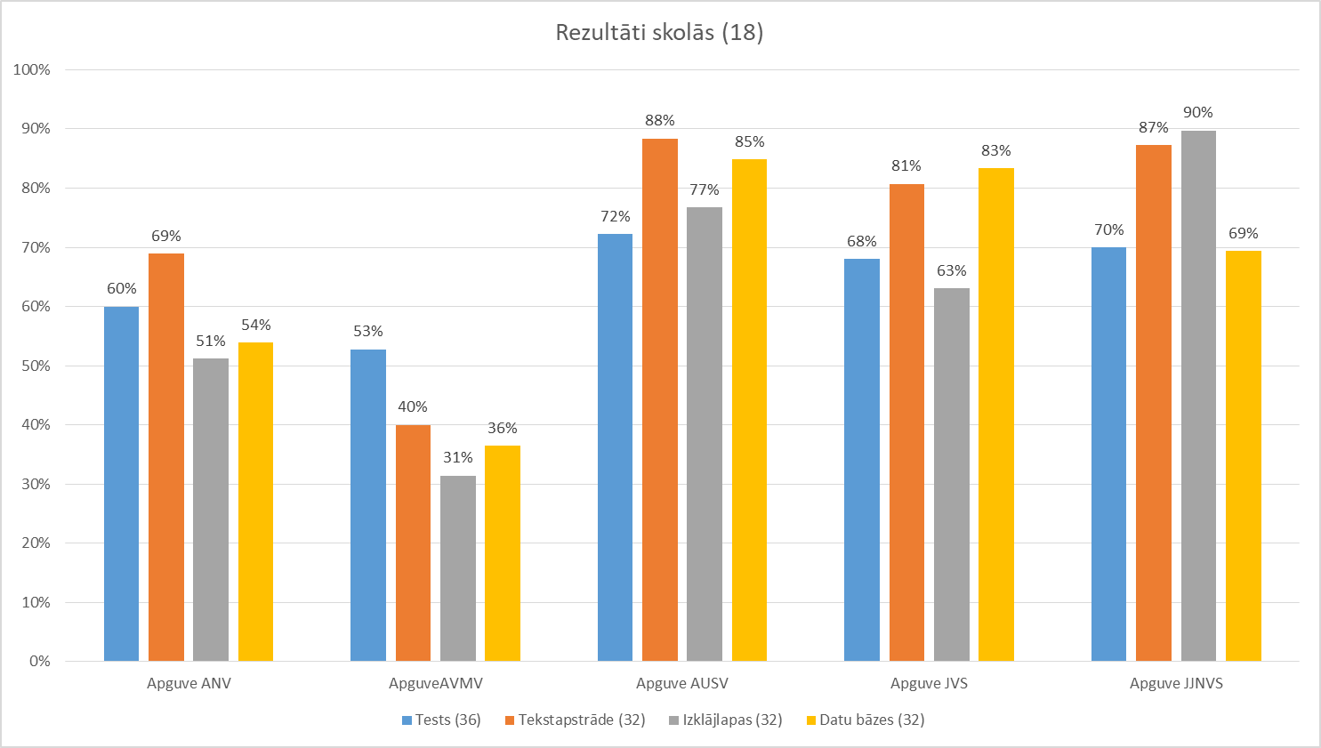
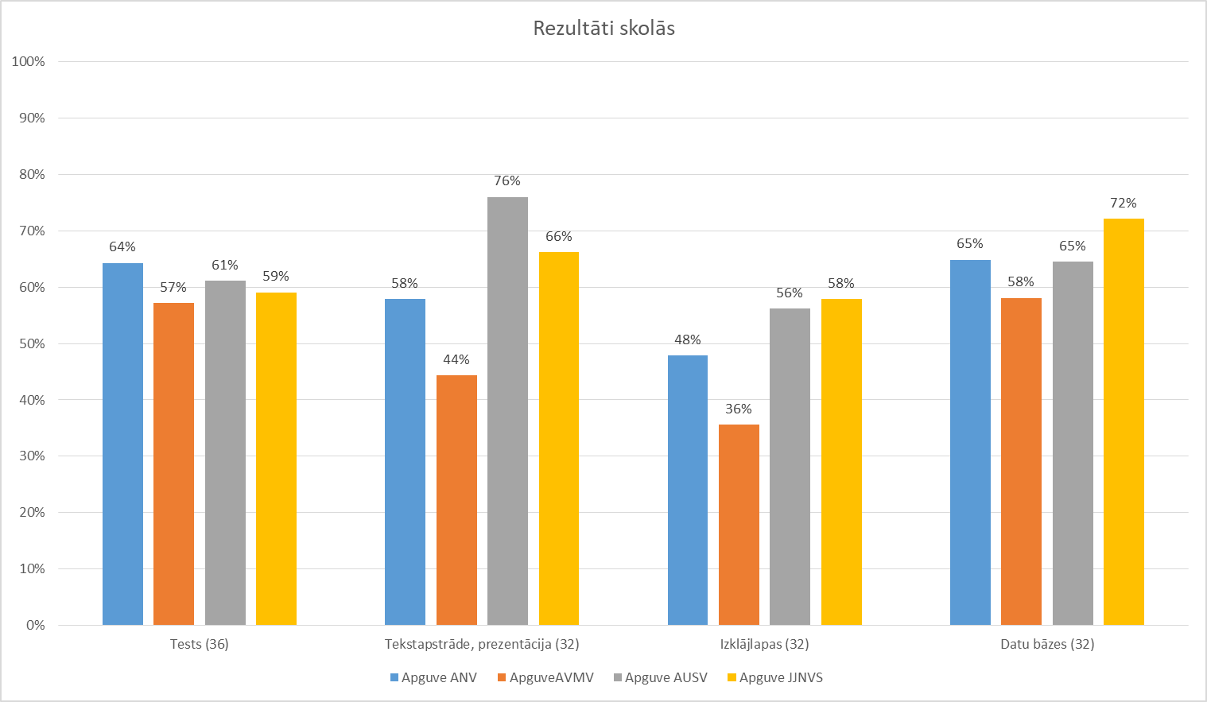

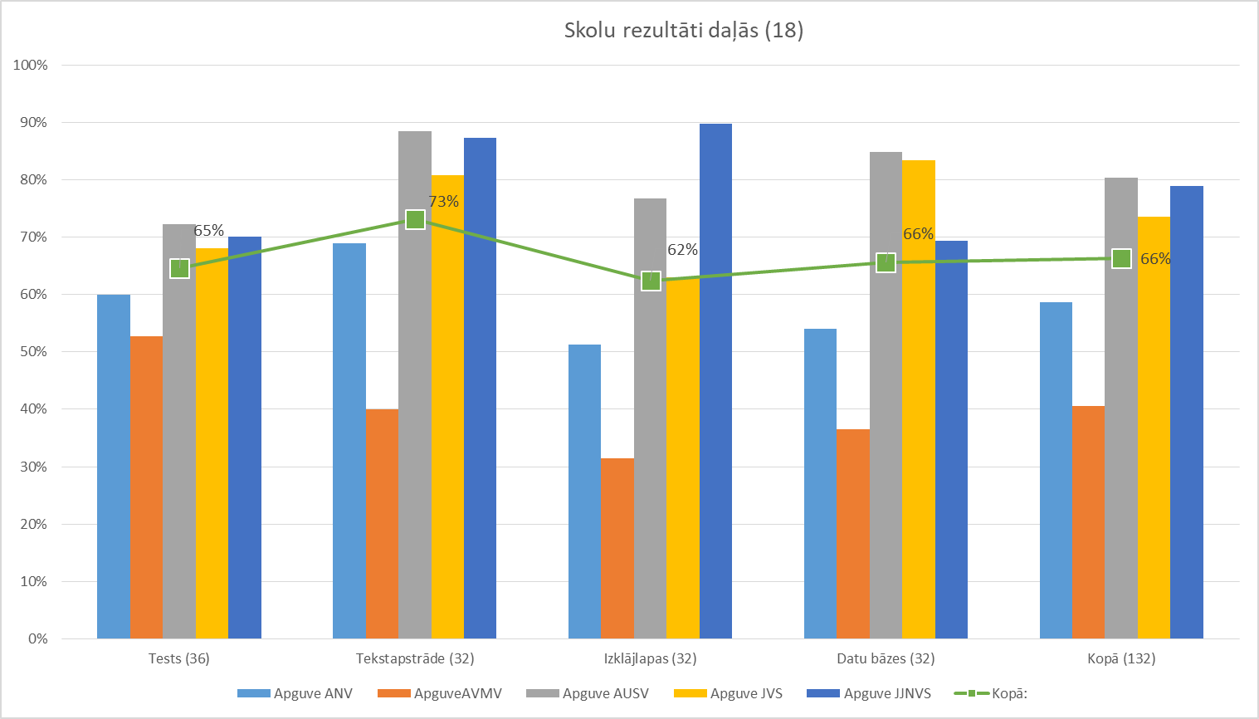
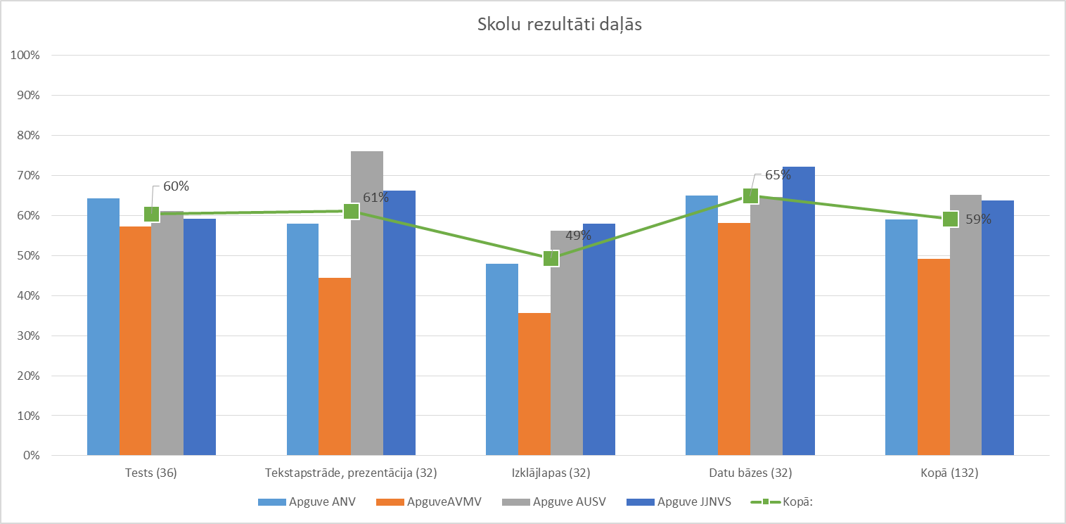

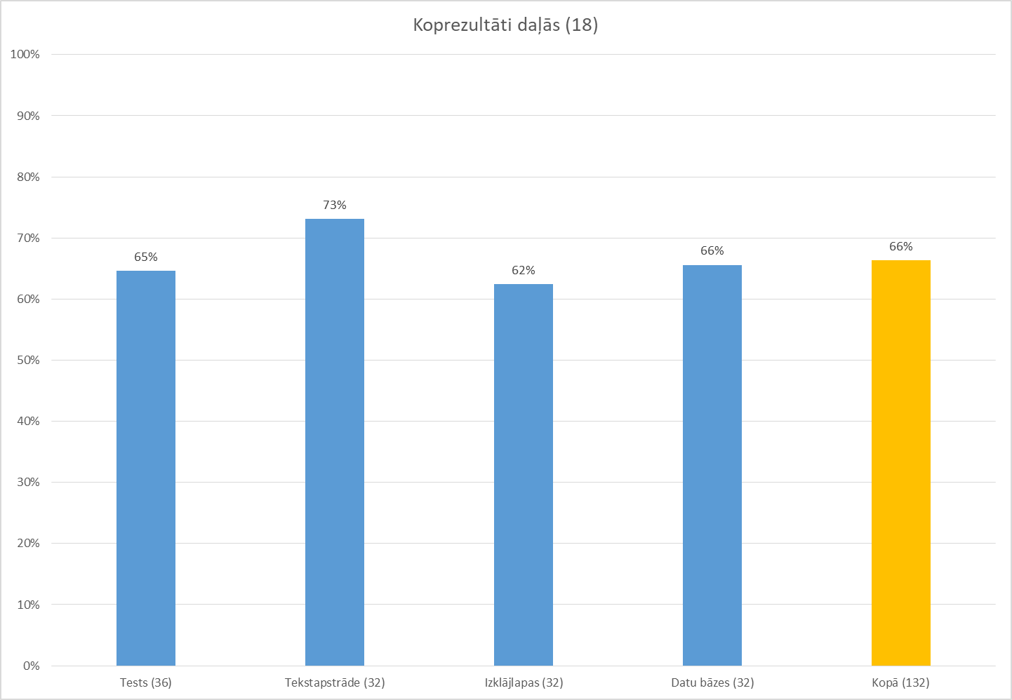
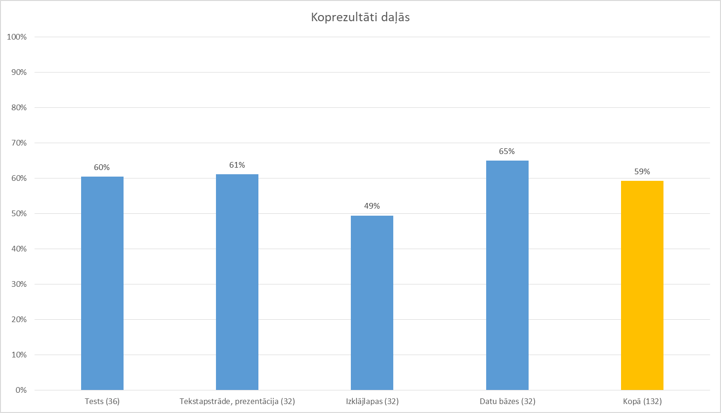
Koprezultāti daļās
Zils, dzeltens- 1918. g., zaļš- 2019. gads

Kopumā ir kritums visās daļās

